상품제안서
솔리드 뉴포켓담요 | 상품코드: S37889

 |  |  |  |  |  |  | 02-713-8555 | www.synergygift.co.kr
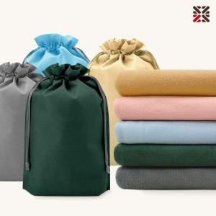

【상세/제작정보】 | <p><span style="font-size: 14pt;">100개 이상 커버 실크 1도 인쇄 무료 / 담요 실크 1도 인쇄 개당 +300원 추가</span>&nbsp;</p>

【인쇄/포장옵션】 | 실크, 자수, 담요실크1도 / 포장불가능

【공급단가】 | 수량 | 100~ | 300~ | 500~ | 1,000~ | 3,000~
*VAT별도 | 단가 | 5,200원 | 5,120원 | 5,000원 | 4,800원 | 4,600원

【상품 URL】 | https://www.synergygift.co.kr:443/src/goods_detail.php?gdno=37889

